レイアウト
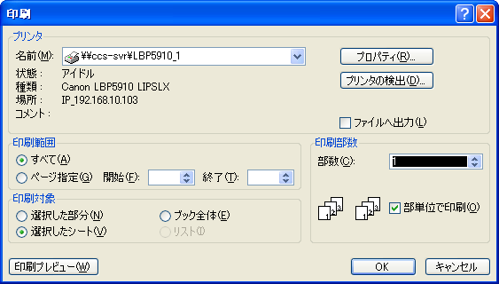
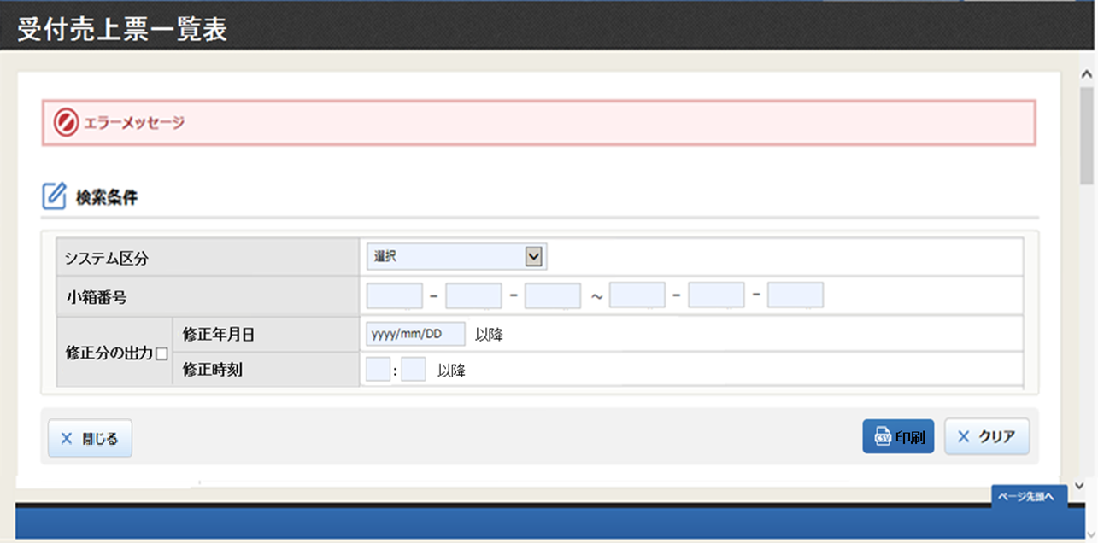
処理設計 画面設計書（レイアウト) | システム名 | 業務名 | 機能名 | 画面名 | 作成者 | 作成日 | 更新者 | 更新者
 | CCS |  |  |  | 郭 | 2021-06-04
 |  | 売上票管理 | 売上票保管 | 受付売上票一覧表

概要
受付売上票情報を出力するために、出力条件を入力する画面。

画面構成

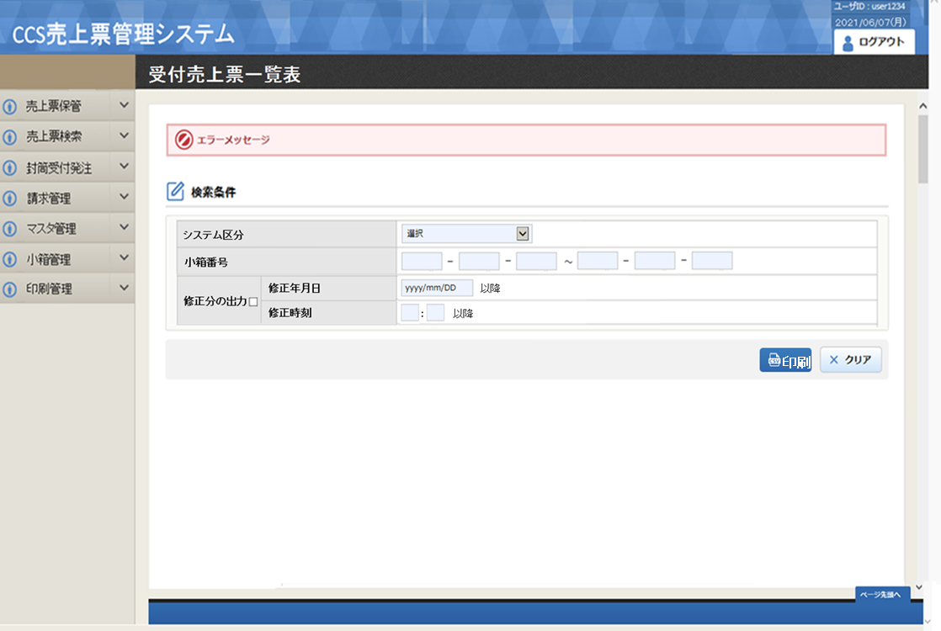

受付売上票一覧表

押すと、印刷ダイアログが表示されます。

プログラム概要
機能概要 |  |  |  |  |  | システム名 |  | 大業務 |  |  | 小業務 |  |  |  | 機能 | 作成者 |  |  |  |  | 作成日 |  | 更新者 | 更新日
 |  |  |  |  |  | CCS |  | 売上票管理 |  |  | 売上票保管 |  |  |  | 受付売上票一覧表 | 郭 |  |  |  |  | 2021-06-25

Ｉ／Ｏ関連図 |  |  |  |  |  |  |  |  |  |  |  |  |  |  |  |  | 機能概要・動作制限等

 |  |  |  |  | input |  |  |  |  |  |  |  |  | output |  |  |  | ・ | 封筒受付入力を行う。

 |  |  |  |  |  |  |  |  |  |  |  |  |  |  |  |  |  |  | ①初期処理
 |  |  |  |  |  |  |  |  |  |  |  |  |  |  |  |  |  |  |  | 初期表示データを取得し、画面編集を行う。

 |  |  |  |  |  |  |  |  |  |  |  |  |  |  |  |  |  |  | ②受付一覧表印刷処理
 |  | ・ | 個人マスタ |  |  |  |  |  |  |  |  |  |  |  |  |  |  |  |  | ・ | 「修正分の出力」がチェックされていない場合
 |  | ・ | 受付データ |  |  |  |  |  |  |  |  |  |  |  |  |  |  |  |  |  |  | 指定された小箱番号(開始)から小箱番号(終了)の範囲内の受付売上票一覧表を印刷する。
 |  | ・ | 小箱情報テーブル
 |  | ・ | システム管理マスタ |  |  |  | 受付売上票一覧表画面 |  |  |  |  |  |  |  |  |  |  |  |  | ・ | 「修正分の出力」がチェックされている場合
 |  |  |  |  |  |  |  |  |  |  |  |  |  |  |  |  |  |  |  |  |  | 指定された小箱番号(開始)から小箱番号(終了)の範囲内かつ、
 |  |  |  |  |  |  |  |  |  |  |  |  |  |  |  |  |  |  |  |  |  | 指定された修正年月日と修正時刻以降の受付売上票一覧表を印刷する。

 |  |  |  |  |  |  |  |  |  |  |  |  |  |  |  |  |  |  | ③クリア処理
 |  |  |  |  |  |  |  |  |  | 受付売上票一覧表 |  |  |  |  |  |  |  |  |  | 画面の初期化を行なう。

／
／
／
／
／

№ | 種別 |  |  | ファイル／テーブル名 |  |  |  |  | ＩＤ |  |  | I/O | 備考 |  |  |  | № |  | 種別 |  |  | 画面／帳票／モジュール名 |  |  | ＩＤ | 備考
1 | TBL |  |  | 個人マスタ |  |  |  |  | CS_KOJIN |  |  | I |  |  |  |  | 1
2 | TBL |  |  | 受付データ |  |  |  |  | EV_UKETUKE |  |  | I |  |  |  |  | 2
3 | TBL |  |  | 小箱情報テーブル |  |  |  |  | KB_KOBAKO |  |  | I |  |  |  |  | 3
4 | TBL |  |  | システム管理マスタ |  |  |  |  | CS_SYSTEM_KANRI |  |  | I |  |  |  |  | 4
5 |  |  |  |  |  |  |  |  |  |  |  | I |  |  |  |  | 5
6 |  |  |  |  |  |  |  |  |  |  |  |  |  |  |  |  | 6
7 |  |  |  |  |  |  |  |  |  |  |  |  |  |  |  |  | 7
8 |  |  |  |  |  |  |  |  |  |  |  |  |  |  |  |  | 8
9 |  |  |  |  |  |  |  |  |  |  |  |  |  |  |  |  | 9
10 |  |  |  |  |  |  |  |  |  |  |  |  |  |  |  |  | 10
11 |  |  |  |  |  |  |  |  |  |  |  |  |  |  |  |  | 11
12 |  |  |  |  |  |  |  |  |  |  |  |  |  |  |  |  | 12
13 |  |  |  |  |  |  |  |  |  |  |  |  |  |  |  |  | 13
15 |  |  |  |  |  |  |  |  |  |  |  |  |  |  |  |  | 15

処理説明
機能定義 処理説明 |  |  |  |  |  |  | システム名 |  |  |  |  |  |  | 大業務 |  |  | 小業務 |  |  |  | 機能 |  | 作成者 | 作成日 |  | 更新者 | 更新日
 |  |  |  |  |  |  | CCS |  |  |  |  |  |  | 売上票管理 |  |  | 売上票保管 |  |  |  | 受付売上票一覧表 |  | 郭 | 2021-06-23
／
／
／
／
／

 | 1. | 初期処理
 |  |  | 1-1. | 初期設定
 |  |  |  |  | ・ | 画面レイアウト 及び 「画面項目編集仕様-識別番号01」に従い、入力項目の設定を行う
 |  |  |  | 1-2-1. |  |  | システム区分の設定
 |  |  |  |  |  |  |  | ・ | システム管理マスタからシステム区分を取得する。
 |  |  |  |  |  |  |  | ・ | 初期値("33")を設定

 |  |  | 1-2. | 小箱番号設定
 |  |  |  |  | ・ | 遷移元は「売上票受付入力」画面の場合、遷移元で入力された小箱番号を設定

【検索】
 | 2 | F6:印刷押下時
 |  |  | 2-1. | 項目チェックを行う
 |  |  |  |  | ・ | 「単体項目チェック仕様-識別番号01」、「関連項目チェック仕様-識別番号01」に従い、入力された項目のチェック行う。
 |  |  |  |  |  | エラーが存在した場合、該当メッセージを出力し、入力項目にフォーカスをセットして処理終了。

 |  |  | 2-2. | 帳票出力件数の取得
 |  |  |  | 2-2-1. |  |  | 小箱情報テーブルからデータを取得
 |  |  |  |  |  |  |  | 取得項目 |  |  | count(小箱番号)
 |  |  |  |  |  |  |  | テーブル |  |  | 小箱情報テーブル
 |  |  |  |  |  |  |  | 条件 |  |  |  | システム区分 = 画面．システム区分
 |  |  |  |  |  |  |  |  |  |  |  | 小箱番号 >= 画面.小箱番号開始
 |  |  |  |  |  |  |  |  |  |  |  | 小箱番号 <= 画面.小箱番号終了
 |  |  |  |  |  |  |  |  |  |  |  | ◆「修正分出力」選択時
 |  |  |  |  |  |  |  |  |  |  |  |  | 修正年月日 >= 画面．修正年月日 + 画面．修正時刻

 |  |  |  |  |  |  | 取得結果を判別
 |  |  |  |  |  |  |  | 取得したデータ件数 < 1 の場合
 |  |  |  |  |  |  |  |  | ・ | エラーメッセージを表示し、処理を抜け

 |  |  | 2-3. | 帳票印刷データの取得
 |  |  |  |  |  |  |  |  |  | 取得項目 |  |  | U.受付年月
 |  |  |  |  |  |  |  |  |  |  |  |  | ,U.小箱番号
 |  |  |  |  |  |  |  |  |  |  |  |  | ,U.入力年月日
 |  |  |  |  |  |  |  |  |  |  |  |  | ,U.封筒SEQ
 |  |  |  |  |  |  |  |  |  |  |  |  | ,U.封筒番号
 |  |  |  |  |  |  |  |  |  |  |  |  | ,U.行番号
 |  |  |  |  |  |  |  |  |  |  |  |  | ,U.売上開始日
 |  |  |  |  |  |  |  |  |  |  |  |  | ,U.売上終了日
 |  |  |  |  |  |  |  |  |  |  |  |  | ,U.端末識別番号(上桁)
 |  |  |  |  |  |  |  |  |  |  |  |  | ,U.端末識別番号(下桁)
 |  |  |  |  |  |  |  |  |  |  |  |  | ,U.メーカー番号
 |  |  |  |  |  |  |  |  |  |  |  |  | ,U.入力者番号
 |  |  |  |  |  |  |  |  |  |  |  |  | ,K.氏名(漢字)
 |  |  |  |  |  |  |  |  |  |  |  |  | ,B.備考
 |  |  |  |  |  |  |  |  |  |  |  |  | ,M.システム区分
 |  |  |  |  |  |  |  |  |  |  |  |  | ,M.システム名
 |  |  |  |  |  |  |  |  |  |  |  |  | ,U.修正年月日
 |  |  |  |  |  |  |  |  |  |  |  |  | ,U.書留番号
 |  |  |  |  |  |  |  |  |  |  |  |  | ,U.封筒種別
 |  |  |  |  |  |  |  |  |  |  |  |  | ,U.売上枚数 --INFOXｶｰﾄﾞ会社控え
 |  |  |  |  |  |  |  |  |  |  |  |  | ,U.売上枚数 --INFOX店舗/会員控え
 |  |  |  |  |  |  |  |  |  |  |  |  | ,U.売上枚数 --ﾚｼｰﾄ類
 |  |  |  |  |  |  |  |  |  |  |  |  | ,U.売上枚数 --他ｾﾝﾀｰ
 |  |  |  |  |  |  |  |  |  |  |  |  | ,U.売上枚数 --その他
 |  |  |  |  |  |  |  |  |  |  |  |  | ,B.封筒数
 |  |  |  |  |  |  |  |  |  |  |  |  | ,B.端末数
 |  |  |  |  |  |  |  |  |  |  |  |  | ,B.伝票数

 |  |  |  |  |  |  |  |  |  | テーブル |  |  | 受付データ |  |  | U |  | 結合 |  |  | 条件
 |  |  |  |  |  |  |  |  |  |  |  |  | 個人マスタ |  |  | K |  |  |  | LEFT |  | U.入力者番号 |  | = | K.個人コード
 |  |  |  |  |  |  |  |  |  |  |  |  | 小箱情報テーブル |  |  | B |  |  |  | LEFT |  | U.小箱番号 |  | = | B.小箱番号
 |  |  |  |  |  |  |  |  |  |  |  |  | システム管理マスタ |  |  | M |  |  |  | LEFT |  | U.新システム区分 |  | = | M.システム区分

 |  |  |  |  |  |  |  |  |  | 条件 |  |  | U.システム区分 = 画面．システム区分
 |  |  |  |  |  |  |  |  |  |  |  |  | AND U.小箱番号 >= 画面.小箱番号開始
 |  |  |  |  |  |  |  |  |  |  |  |  | AND U.小箱番号 <= 画面.小箱番号終了
 |  |  |  |  |  |  |  |  |  |  |  |  | AND |  | U.行番号 |  |  | = | 1
 |  |  |  |  |  |  |  |  |  |  |  |  | ◆「修正分出力」選択時
 |  |  |  |  |  |  |  |  |  |  |  |  |  | 修正年月日 >= 画面．修正年月日 + 画面．修正時刻

 |  |  |  |  |  |  |  |  |  | ORDER BY |  |  | BY U.受付年月 ASC
 |  |  |  |  |  |  |  |  |  |  |  |  | ,U.小箱番号 ASC
 |  |  |  |  |  |  |  |  |  |  |  |  | ,U封筒SEQ ASC
 |  |  |  |  |  |  |  |  |  |  |  |  | ,U.行番号 ASC

 |  |  |  |  |  |  |  | 2-2-1で取得したデータ件数を確認ダイアログで表示する。
 |  |  |  |  |  |  |  |  | ・ | OKボタンを押下時、小箱番号ごとに印刷を行う。

【各ボタン押下処理】
 | 3 | F2:クリアボタン押下時
 |  |  | 3-1. | クリア処理の実行
 |  |  |  |  | ・ | 検索項目の初期化を行う
 |  |  |  |  | ・検索条件.小箱番号にフォーカスセット
 |  |  |  |  | ・ | 画面レイアウト 及び 「画面項目編集仕様-識別番号01」に従い、画面項目の設定を行う

01B060_帳票レイアウト
11ポイント／ＭＳゴシック
14ポイント／ＭＳゴシック
 |  |  |  | ◇ |  |  | ◇ |  |  |  | ◇ |  |  |  | ◇ |  | ◇ |  |  | ◇ |  |  | ◇ |  |  | ◇ |  |  |  | ◇ |  |  |  | ◇ |  |  | ◇ |  |  |  | ◇ |  |  |  | ◇ |  |  | ◇ |  |  |  | ◇ |  |  |  | ◇
 |  | 99 |  | : | N----(10)----N |  |  |  |  |  |  |  |  |  |  |  |  |  |  | ＊ |  | ＊ | 受 | 付 | 売 |  | 上 | 票 |  | 一 |  | 覧 | 表 |  | ＊ | ＊ |  |  |  |  |  |  |  |  |  |  |  |  |  |  | 小箱 |  | ： |  |  |  | 9999
 |  |  |  |  |  |  |  |  |  |  |  |  |  |  |  |  |  |  |  |  |  |  |  |  |  |  |  |  |  |  |  |  |  |  |  |  |  |  |  |  |  |  |  |  |  |  |  |  |  |  | PAGE |  | ： |  |  |  | 9,999
 | 受付年月 |  |  |  | ： | YYYY/MM |  | 小箱番号 |  |  |  | ： | 9999-99-9999 |  |  | 【旧封筒箱】 |  |  | 【未記入箱】 |  |  |  | 【仕分箱】 |  |  |  | 入力者 |  | ： | X----(14)----X（XXXXX） |  |  |  |  |  |  |  |  | 入力年月日 |  |  | ： | YYYY/MM/DD |  |  |  |  |  |  |  | DATE |  | ： |  |  |  | YYYY/MM/DD
◇ |  |  |  |  |  |  |  | 小箱備考 |  |  |  | ： | N----------------------(50)----------------------N |  |  |  |  |  |  |  |  |  |  |  |  |  |  |  |  |  |  |  |  |  |  |  |  |  |  |  |  |  |  |  |  |  |  |  |  |  | TIME |  | ： |  |  |  | HH:MM:SS
 |  |  |  |  | 封筒 |  | 行 |  |  | 売上開始日 |  |  |  | ～ | 売上終了日 |  |  | 端末識別番号 |  |  |  |  | 店舗名 |  |  |  |  |  |  |  |  |  |  | 売上票枚数 |  |  |  | 会社控 |  |  | 店/会員 |  |  | ﾚｼｰﾄ類 |  |  | 他ｾﾝﾀｰ |  |  | その他 |  |  | 備考
 |  |  | □□ | XXX |  | XXX |  | 9999 | X | YY/MM/DD |  |  |  | ～ | YY/MM/DD |  | X | XXXXX-XXX-XXXXX |  |  |  |  | N-----------(25)----------N |  |  |  |  |  |  |  |  |  |  | X |  |  | 9,999,999 |  |  | 99,999 |  |  | 99,999 |  |  | 99,999 |  |  | 99,999 |  |  | 99,999 | N----(10)----N
 |  |  | □□ | XXX |  | XXX |  | 9999 | X | YY/MM/DD |  |  |  | ～ | YY/MM/DD |  | X | XXXXX-XXX-XXXXX |  |  |  |  | N-----------(25)----------N |  |  |  |  |  |  |  |  |  |  | X |  |  | 9,999,999 |  |  | 99,999 |  |  | 99,999 |  |  | 99,999 |  |  | 99,999 |  |  | 99,999 | N----(10)----N
 |  |  | □□ | XXX |  | XXX |  | 9999 | X | YY/MM/DD |  |  |  | ～ | YY/MM/DD |  | X | XXXXX-XXX-XXXXX |  |  |  |  | N-----------(25)----------N |  |  |  |  |  |  |  |  |  |  | X |  |  | 9,999,999 |  |  | 99,999 |  |  | 99,999 |  |  | 99,999 |  |  | 99,999 |  |  | 99,999 | N----(10)----N
◇ |  |  | □□ | XXX |  | XXX |  | 9999 | X | YY/MM/DD |  |  |  | ～ | YY/MM/DD |  | X | XXXXX-XXX-XXXXX |  |  |  |  | N-----------(25)----------N |  |  |  |  |  |  |  |  |  |  | X |  |  | 9,999,999 |  |  | 99,999 |  |  | 99,999 |  |  | 99,999 |  |  | 99,999 |  |  | 99,999 | N----(10)----N
 |  |  | □□ | XXX |  | XXX |  | 9999 | X | YY/MM/DD |  |  |  | ～ | YY/MM/DD |  | X | XXXXX-XXX-XXXXX |  |  |  |  | N-----------(25)----------N |  |  |  |  |  |  |  |  |  |  | X |  |  | 9,999,999 |  |  | 99,999 |  |  | 99,999 |  |  | 99,999 |  |  | 99,999 |  |  | 99,999 | N----(10)----N
 |  |  | □□ | XXX |  | XXX |  | 9999 | X | YY/MM/DD |  |  |  | ～ | YY/MM/DD |  | X | XXXXX-XXX-XXXXX |  |  |  |  | N-----------(25)----------N |  |  |  |  |  |  |  |  |  |  | X |  |  | 9,999,999 |  |  | 99,999 |  |  | 99,999 |  |  | 99,999 |  |  | 99,999 |  |  | 99,999 | N----(10)----N
12ポイント／ＭＳゴシック
5明細毎に横罫線(点線)を印字する
保管料請求に
使用しない
◇

◇

 |  |  | □□ | XXX |  | XXX |  | 9999 | X | YY/MM/DD |  |  |  | ～ | YY/MM/DD |  | X | XXXXX-XXX-XXXXX |  |  |  |  | N-----------(25)----------N |  |  |  |  |  |  |  |  |  |  | X |  |  | 9,999,999 |  |  | 99,999 |  |  | 99,999 |  |  | 99,999 |  |  | 99,999 |  |  | 99,999 | N----(10)----N
 |  |  | □□ | XXX |  | XXX |  | 9999 | X | YY/MM/DD |  |  |  | ～ | YY/MM/DD |  | X | XXXXX-XXX-XXXXX |  |  |  |  | N-----------(25)----------N |  |  |  |  |  |  |  |  |  |  | X |  |  | 9,999,999 |  |  | 99,999 |  |  | 99,999 |  |  | 99,999 |  |  | 99,999 |  |  | 99,999 | N----(10)----N
◇ |  |  | □□ | XXX |  | XXX |  | 9999 | X | YY/MM/DD |  |  |  | ～ | YY/MM/DD |  | X | XXXXX-XXX-XXXXX |  |  |  |  | N-----------(25)----------N |  |  |  |  |  |  |  |  |  |  | X |  |  | 9,999,999 |  |  | 99,999 |  |  | 99,999 |  |  | 99,999 |  |  | 99,999 |  |  | 99,999 | N----(10)----N
 |  |  | □□ | XXX |  | XXX |  | 9999 | X | YY/MM/DD |  |  |  | ～ | YY/MM/DD |  | X | XXXXX-XXX-XXXXX |  |  |  |  | N-----------(25)----------N |  |  |  |  |  |  |  |  |  |  | X |  |  | 9,999,999 |  |  | 99,999 |  |  | 99,999 |  |  | 99,999 |  |  | 99,999 |  |  | 99,999 | N----(10)----N
 |  |  | □□ | XXX |  | XXX |  | 9999 | X | YY/MM/DD |  |  |  | ～ | YY/MM/DD |  | X | XXXXX-XXX-XXXXX |  |  |  |  | N-----------(25)----------N |  |  |  |  |  |  |  |  |  |  | X |  |  | 9,999,999 |  |  | 99,999 |  |  | 99,999 |  |  | 99,999 |  |  | 99,999 |  |  | 99,999 | N----(10)----N
 |  |  | □□ | XXX |  | XXX |  | 9999 | X | YY/MM/DD |  |  |  | ～ | YY/MM/DD |  | X | XXXXX-XXX-XXXXX |  |  |  |  | N-----------(25)----------N |  |  |  |  |  |  |  |  |  |  | X |  |  | 9,999,999 |  |  | 99,999 |  |  | 99,999 |  |  | 99,999 |  |  | 99,999 |  |  | 99,999 | N----(10)----N
・「封筒SEQ」欄のｴﾗｰ箇所表示(***)
◇ |  |  |  |  |  |  |  |  |  |  |  |  |  |  |  |  |  |  |  |  | 封筒枚数 |  |  | 9,999,999 |  |  |  | 枚 |  |  | INFOXｶｰﾄﾞ会社控え枚数 |  |  |  |  |  |  |  |  | 9,999,999 |  |  |  |  | 枚 |  |  | V |  |  |  |  |  |  | C
 |  |  |  |  |  |  |  |  |  |  |  |  |  |  |  |  |  |  |  | 売上票枚数 |  |  |  | 9,999,999 |  |  |  | 枚 |  |  | INFOX店舗/会員控え枚数 |  |  |  |  |  |  |  |  | 9,999,999 |  |  |  |  | 枚 |  | YYYY/MM/DD |  |  |  |  |  |  | YYYY/MM/DD
 |  |  |  |  |  |  |  |  |  |  |  |  |  |  |  |  |  |  |  |  |  | 端末数 |  | 9,999,999 |  |  |  | 台 |  |  | ﾚｼｰﾄ類枚数 |  |  |  |  |  |  |  |  | 9,999,999 |  |  |  |  | 枚 |  | X--(10)--X |  |  |  |  |  |  | X--(10)--X
 |  |  |  |  |  |  |  |  |  |  |  |  |  |  |  |  |  |  |  |  |  |  |  |  |  |  |  |  |  |  | 他ｾﾝﾀｰ枚数 |  |  |  |  |  |  |  |  | 9,999,999 |  |  |  |  | 枚 | X----(14)----X |  |  |  |  |  |  | X----(14)----X
11ポイント／ＭＳゴシック
／
／
／
／
／
 |  |  |  |  |  |  |  |  |  |  |  |  |  |  |  |  |  |  |  |  |  |  |  |  |  |  |  |  |  |  | その他枚数 |  |  |  |  |  |  |  |  | 9,999,999 |  |  |  |  | 枚
◇

